WEB
(GET) function2.php
(GET) function3.php

セッション・クッキーについて。
→何分後にログインしなおさないといけないようにしたい。
不正解後のデータは何か使えないだろうか？？
≪作成予定物≫
〇WEB英語帳
・Quizページのクオリティアップ
▲リザルト画面の作成
クイズ画面のデザインの修正 → ヒント表示がずれるのが気になる
機能追加（和→英）(正解数をDBに追記する必要あり）
正解時間情報と忘却曲線の情報を活かして出題するように変更
・LINE連携
・スクショから簡単に登録できるとかどうよ。
・クラウドサーバ -> 他サービスに変更したほうがいいかも。
SSL通信 → LINEのWebhook URLを指定するために必須。
(導入参考：https://qiita.com/sayama0402/items/011644191dfdbde9c646 letsencryptとは：https://ssl.sakura.ad.jp/column/letsencrypt/)
ドメインネームの取得
。
画像
画像

サーバ側
例文とキーワード（任意）を登録できる！
例文のキーとなる単語を3個ぐらい保存できるといいかも
問題の管理(削除・＊修正) ->チェックボックスつけまとめて削除
*ソート・検索などもできると管理しやすい！
和英辞書API OR WEBスクレイピングでわからない時も登録しやすく！
*音声入力ができると登録作業も勉強に！（Web speech API)
フロント側
表枠でデータベース情報を表示。-> *英文日本語文はスクロール中固定
*キーワードの登録は＋ボタンを押すと、登録できるといいかも。

サーバ側
何問か(10問)解いたら(＊リザルト表示後)、メイン画面に飛ぶようにする。
例文登録で登録したキーワードをヒントとして使用。
フロント側

ターゲットは自分！（レベル：基本文法が理解できてるぐらい？）
一般的な４択システムの撤廃（解けてる雰囲気）
日本語→英語モードもあり？（英→日だけだと使えない)
寝る前とかの隙間時間に簡単に行える！
記憶の定着についての知識：
読むだけでなく聞く・話すもできると定着率が上がる。
→音声入力？音声ファイルを置けるようにする？
前回のログイン記録から忘却曲線の状態を通知できるといいかも。
→最終のcorrect_dateをもとに問題の出る割合を調整してもいいかも。

クリック

＜勉強したほうがいいこと＞
公式ドキュメントを読めるように！
PHP教科書を１周しときたい。
クラウドインフラ系の知識（AWSの知識）
デバッガの設定をする。
＜メモまとめ＞
//*CSRF対策（クロスサイトリクエストフォージェリ) ログイン状態を保持したまま「悪意のある攻撃者」が作成した罠サイトのボタンやリンクを押下することで、利用者の意図しない形でリクエストを送られてしまう攻撃です。
//*クロスサイトスクリプティング・(SQLインジェクション)対策 →HTMLSPECIALCHARSで多分OK(要確認)
//$stmtは、statementの略で、実行後にSQLの実行結果に関する情報を得たい場合使う.
//sessionはサーバ側に一時的にデータ保存(セキュリティ高)
//cookieはクライアント側に一時的にデータ保存
//POSTは入力データが見えない
//GETは入力データがURLに見える。
≪bootstrap≫
mはマージンを指定、tはtop pはパディング class="mt-数値"
div 大外枠 class="conteiner"
グリッドシステム(12まで） class="col-数値"

DB設計
user table
user_id
name
password
email
login_date
exsentence table
sentence_id
user_id
ensentence
jasentence
correct
correct_date

preuser table
preuser_id
urltoken
email
flag

簡易技術構成図


API(他社サービス)

サーバサイド
クライアントサイド

AP
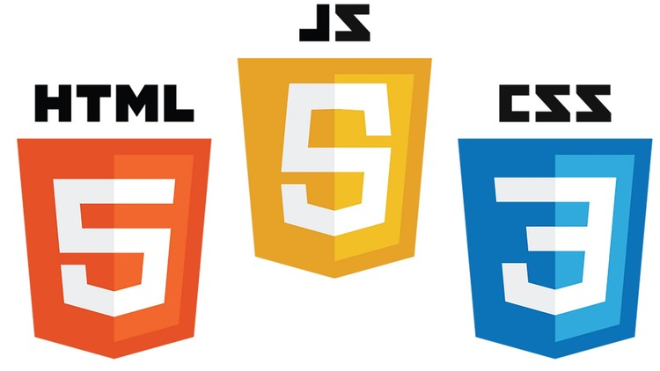


DB
Web

